Sheet1
 |  |  | Đây là dữ liệu của 1 bảng dữ liệu của các linh kiện cần nhập vô hệ thống

 |  |  | 1 : Level 1 : khi vào pass này sẽ thấy được tất cả dữ liệu bên dưới
 |  |  | 2: Level 2: khi vào pass này không thể thấy các dữ liệu ở level 1

 |  |  |  |  |  | 1 | 1 |  |  |  |  | 1 | 1 |  |  |  |  |  |  |  |  |  |  |  |  |  |  |  | 1 | 1 |  |  |  | 1 |  | 1
Stt | ngày nhập của tờ khai hải quang Import date | số trên tờ khai hải quang Import N.0 / VAT N.0 | Luxas Code | Tên Linh kiện/ Part Name | Model/ part number | nhà cung cấp / supplies | Địa chỉ nhà cung cấp ( sdt . Email .. ) | N S Xuất / Maker | SH code | S. Lượng/ Qty | đơn vị / Unit | Price / giá | Tổng tiền / amount | kích thước , ( L , W, H . Kg ) | Tiền thuế Nhập khẩu /import tax | Vat Import % | fee shiping | Customer sevice | tiền phạt ( nếu có ) fines, if any | Total fee | Diễn giải chất liệu mục đích | stock local | Note : Ghi chú | ngày giờ nhập dữ liệu | Tên người nhập dữ liệu | Export date / ngày xuất | Sales for copany Name bán cho cty | S. Lượng/ Qty | Price | Tổng tiền / amount | Customer sevice | Vat % | Shipping fee | Commission | Phát sinh nếu có Fees incurred, if any | Lợi nhuận/ profit | ngày giờ nhập dữ liệu | tên người nhập dữ liệu | Ghi chú
1 | 22-Dec-23 | NH43340400 | LSMTYMY2 001 | Nozzle | 301A | ruahua | nguyendevo@.com.vn | Yamaha | 9465321 | 9 | cái | 3,540,000 | 31,860,000 | 3mm x 3mm X 7mm 0.03kg | 10% | 8% | 1,350,000 | 850,000 |  | 32,710,000 | chất liệu kim loại thép , dùng để gắn vào máy gắn linh kiện điện tử | S 3 -3 |  | 21-Dec-23 | Hoàng | 28-Dec-23 | Techno | 2 | 7,890,000 | 15,780,000 | 800,000 | - | 400,000 | 5%
 |  |  |  |  |  |  |  |  |  |  | ( Pcs , set , packe, m , kg , Lit ) |  |  |  |  |  |  |  |  | nó bằng tông các phí mua hàng + phí phát sinh
phần này là em cho các thông tin của mau vàng vô đây ( tùy em sắp xếp các trường sao cho hợp lý )
chú ý : khi mình nhập dữ liệu mơi mà trong hệ thông có dữ liệu rồi nó cho phép minh chọn cho nhanh nhé
công cụ tìm kiếm. xuất excel , và có lưu trử hình ảnh của linh kiện đó ( hình nhỏ thôi )
Luxas code ( cái mã này do minh tạo ) mã này nó sẽ gán cho 1 model / part number của linh kiện đó có thể in ra QR code để sau nay minh dùng điện thoại hay đầu đọc bacode
 |  |  |  |  |  |  |  |  |  |  | cho minh cọn đơn vị
 |  |  |  |  |  |  |  |  |  |  |  |  |  |  |  |  |  |  |  | 3,271,000.0 |  |  |  |  |  |  |  |  |  |  |  |  |  |  |  | = tổng chi phí bán ra - tổng chi phí mua vào còn lại
 |  |  |  |  |  |  |  |  |  |  |  |  |  |  |  |  |  |  |  | 2,616,800
 |  |  |  |  |  |  |  |  |  |  |  |  |  |  |  |  |  |  |  |  |  |  |  |  |  |  |  |  |  |  |  |  | 400
 |  |  |  |  |  |  |  |  |  |  |  |  |  |  |  |  |  |  |  |  |  |  |  |  |  |  |  |  |  |  |  |  | 12
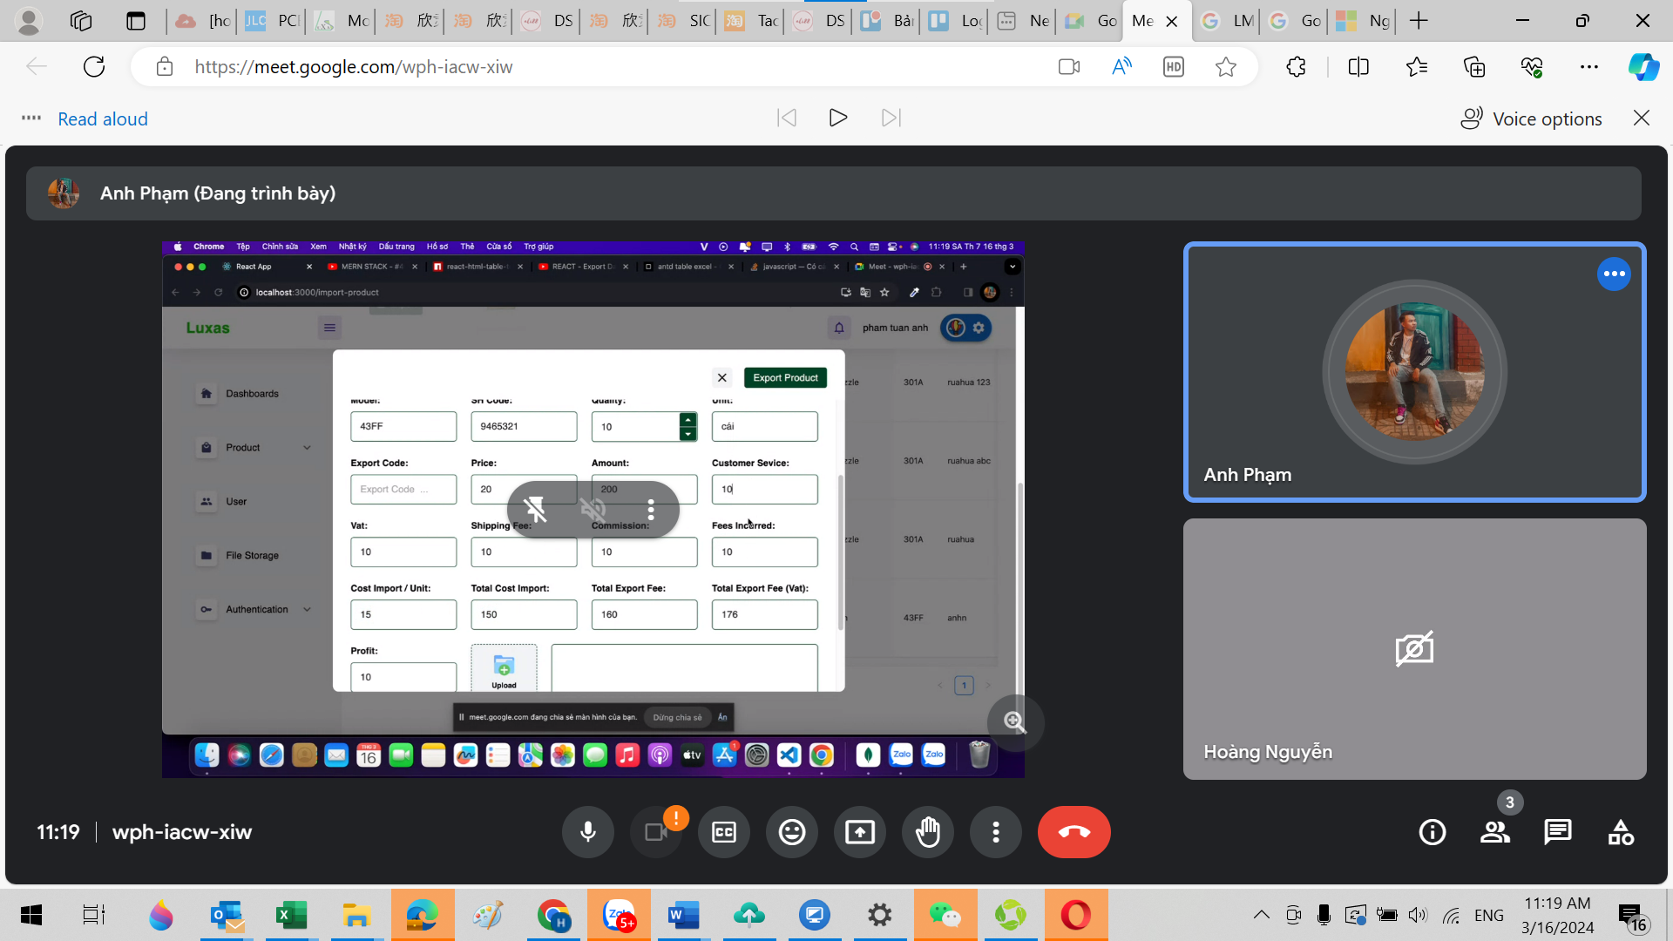
phần này em cho các dữ liệu màu xanh

 |  |  | Luxas Code | Tên Linh kiện/ Part Name | Model/ part number | nhà cung cấp / supplies | Địa chỉ nhà cung cấp ( sdt . Email .. ) | N S Xuất / Maker | SH code | S. Lượng/ Qty | đơn vị / Unit | Price / giá | Tổng tiền / amount | kích thước , ( L , W, H . Kg ) | Tiền thuế Nhập khẩu /import tax | Vat Import % | fee shiping | Customer sevice | tiền phạt ( nếu có ) fines, if any | Total fee | Diễn giải chất liệu mục đích | stock local | Note : Ghi chú
 |  | 1 | LSMTYMY2 001 | Nozzle | 301A | ruahua | nguyendevo@.com.vn | Yamaha | 9465321 | 1 | cái | 3,540,000 | 3,540,000 | 3mm x 3mm X 7mm 0.03kg | 10% | 8% | 1,350,000 | 850,000 |  | 4,390,000 | chất liệu kim loại thép , dùng để gắn vào máy gắn linh kiện điện tử | S 3 -3 | hàng mới

5
1
2
3
4
5
= Tỏng chi phí nhập vào sau đó chia cho số lượng nhập về sẽ =
= (1 +2+3+4+5 )/6
6
= Tỏng chi chi phí nhập hàng vể chưa báo gồm thuế VAT
=1+ 2+3+4+5
= Tỏng chi chi phí nhập hàng vể chưa báo gồm thuế VAT
=1+ 2+3+4+5 +7
17
10
12
13
14
15
11
16
17
= Tỏng chi phí nhập vào sau đó chia cho số lượng bán ra
= (1 +2+3+4+5 )/10
USD
= Tỏng chi chi phí chưa vat =
=( 12+13+15+16+17 )
= Tỏng chi chi phí chưa vat =
=( 12+13+14+15+16+17 )
Lợi nhuận trước thuế ( em thêm chữ tước thuế vào giúp anh )
= giá bán ra chưa Vat - Total cost import
=19-18
19
18
20
em thêm 1 ô lợi nhuận vô giúp anh
= (19/20 )* 100
17

7

 |  |  |  |  |  |  |  |  |  |  |  |  |  |  |  |  |  |  |  |  |  |  |  |  |  |  | 20.833333333

